issue1
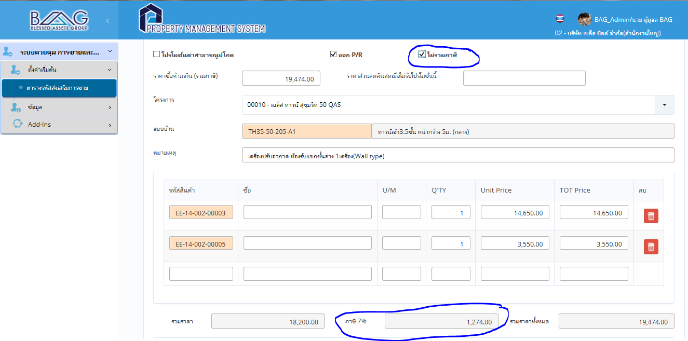
ปกติ ถ้าไม่รวมภาษี (ไม่มีภาษี) คือ vat ตรง 7% จะหายไป | แก้ไขแล้ว

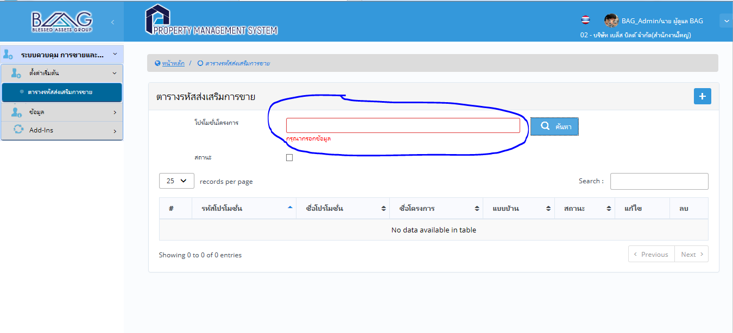
หากไม่มีการใส่ข้อมูล แล้วกดค้นหา ขอให้ดึงข้อมูลออกมาทั้งหมด เลย | แก้ไขแล้ว

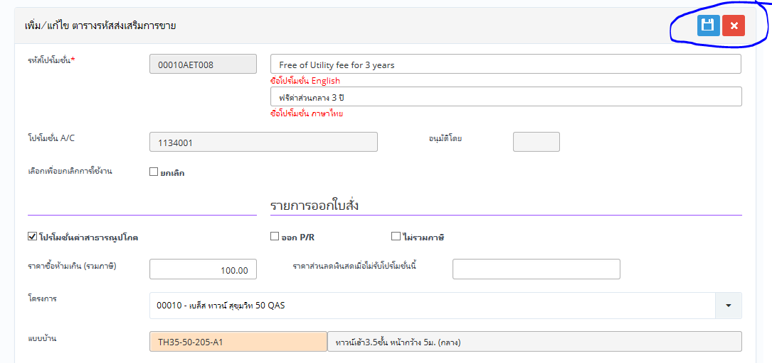
APPROVE PROMOTION

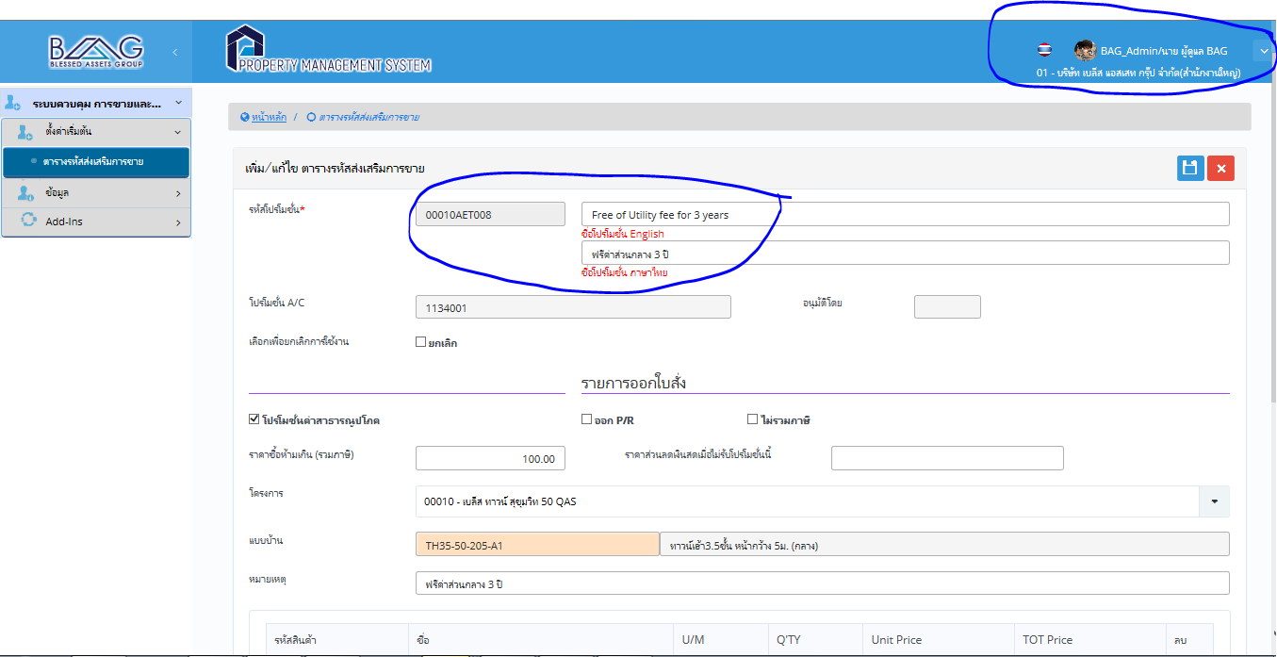
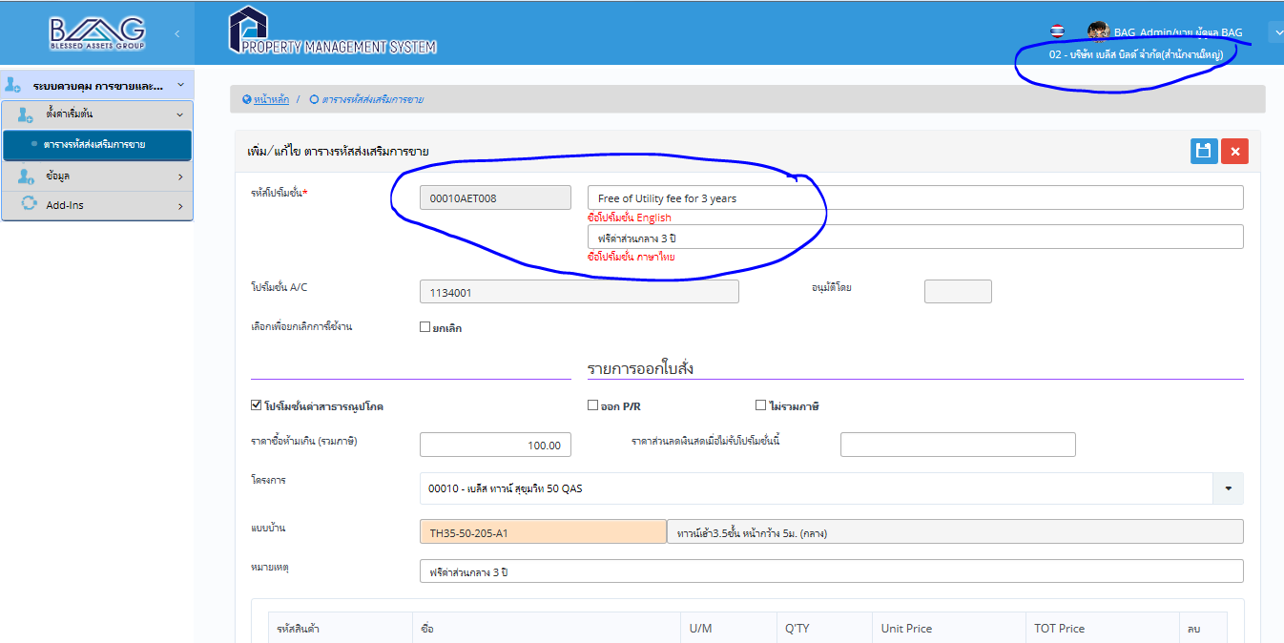
เปลี่ยนข้อมูลใน BB แต่ข้อมูลใน BAG ก็เปลี่ยนตามไปด้วยค่ะ
ตอนนี้ใช้ database เดียวกันทดสอบอยู่หรือเป่าค่ะ

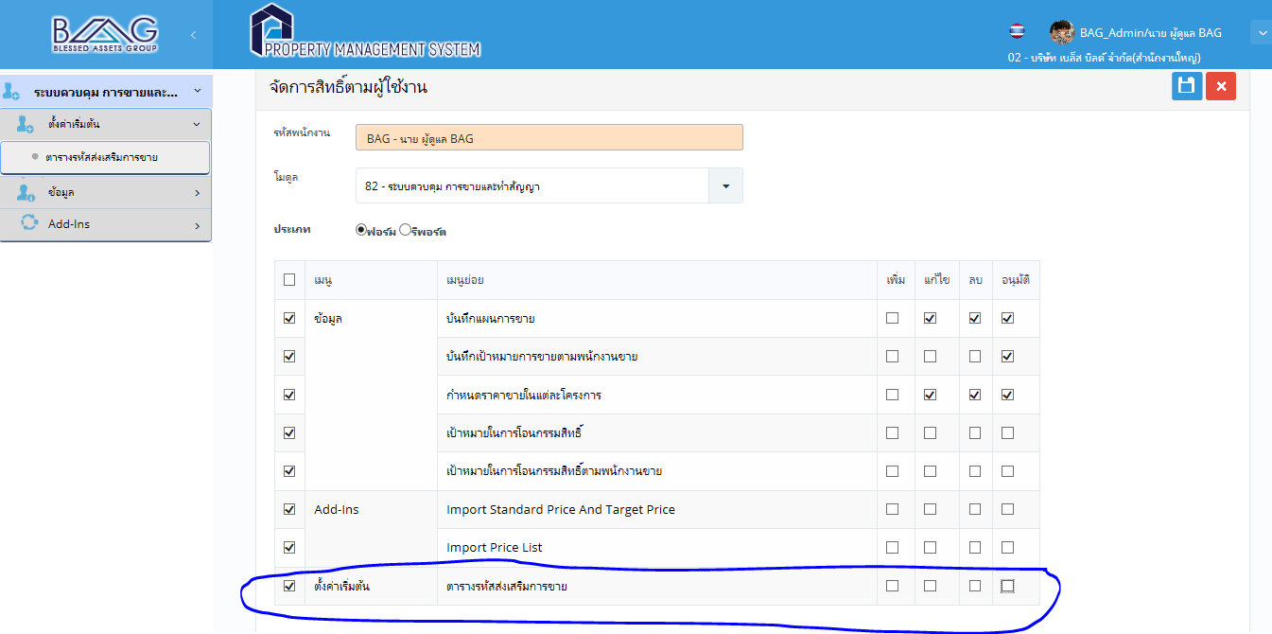
ยังไม่ได้มีการกำหนดสิทธิ การ ใน menu นี้ แต่ทำไมเพิ่ม และแก้ไขได้ค่ะ

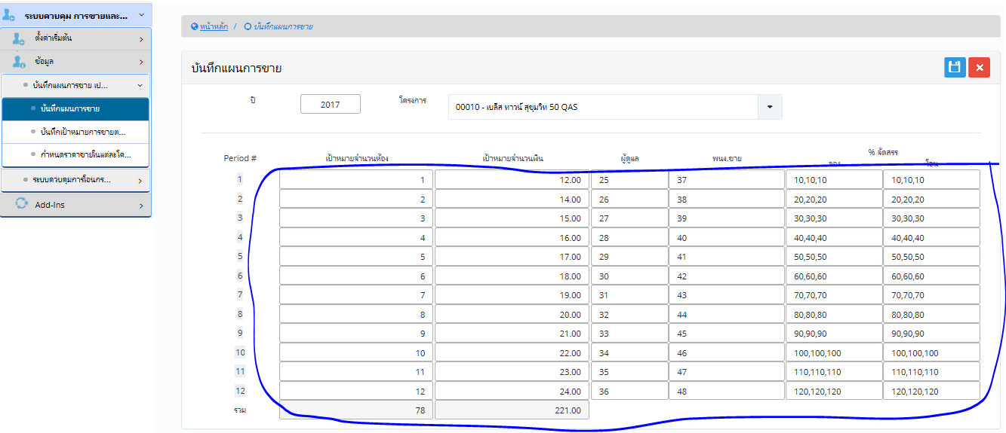
หน้ากำหนดเป้าขาย
http://192.168.1.15/spw/TRN_SaleTargetByProject.aspx
มี error แค่ enter ก็บันทึกใน field นั้นเลย ไม่จำเป็นต้องกดปุ่ม save

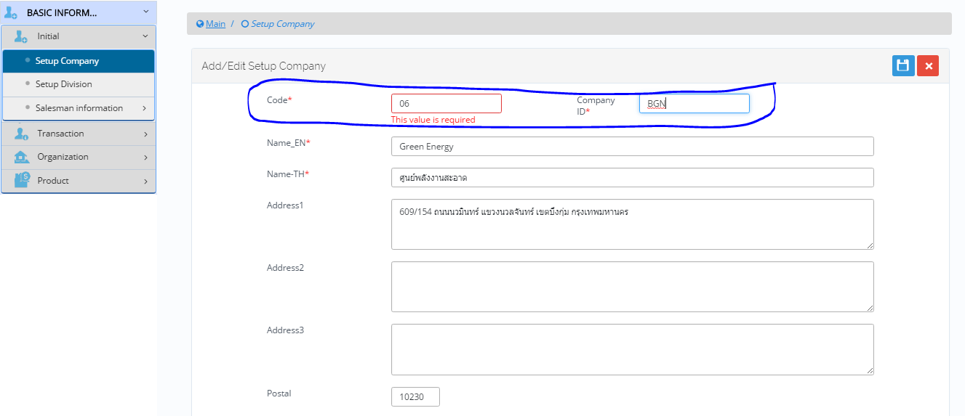
Field Code ขอให้ไม่ต้องแสดง แล้วเป็น set Autorun ค่ะ
เนื่องจากดูซ้ำซ้อนกัน ระหว่าง Code กับ Company Code

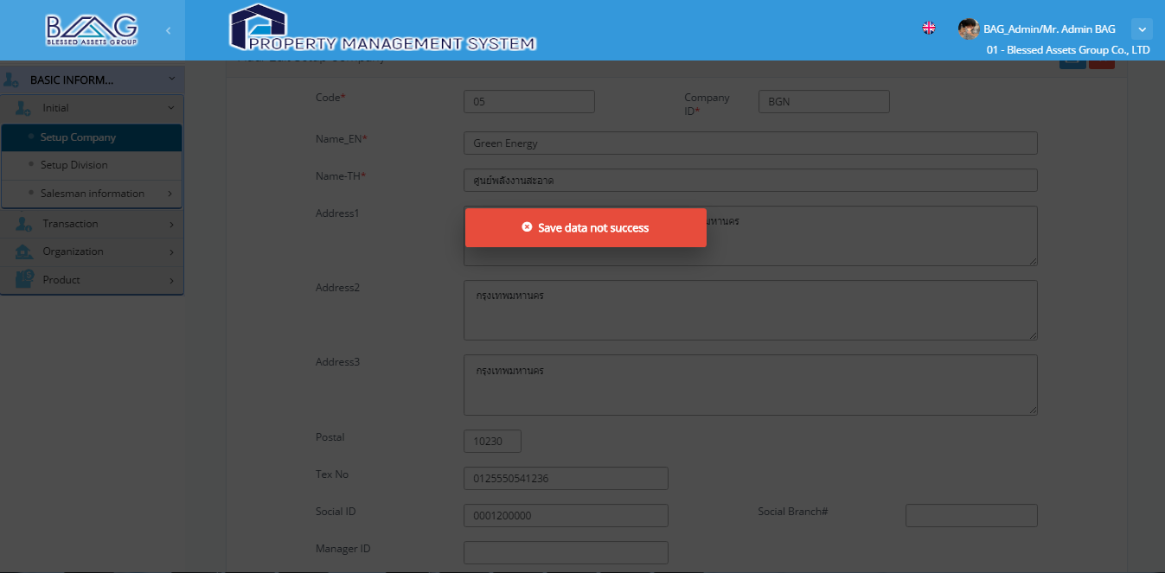
ไม่สามารถเพิ่มข้อมูลบริษัทได้
ตรวจพบ error เนื่องจาก field ที่อยู่1 จำกัดจำนวนคำ ขอให้แสดง error ให้ตรงค่ะ user จะได้แก้ไข ข้อมูลได้ถูกค่ะ

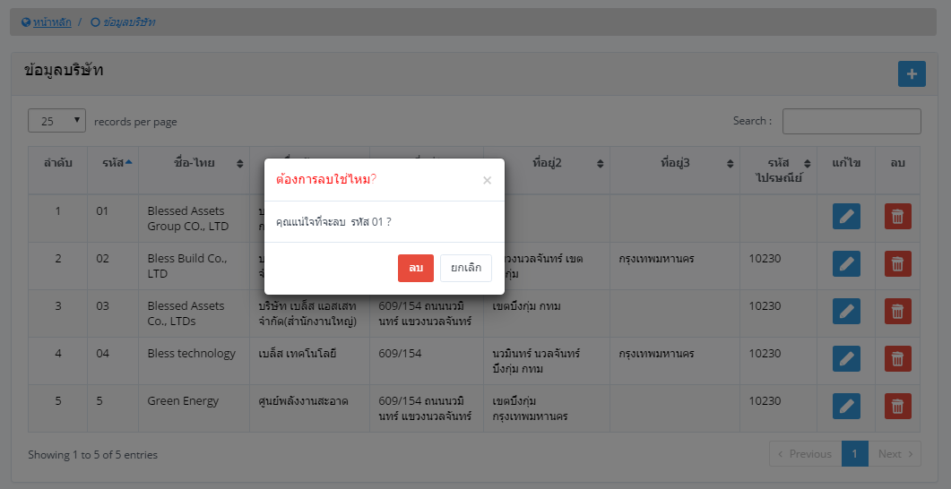
error จากการลบข้อมูลที่นำไปใช้แล้ว
ลองทดสอบลบบริษัทที่ใช้ไปแล้ว สามารถลบได้ จริงๆๆ ควรจะลบได้หรือมั้ยค่ะ
check จาก user

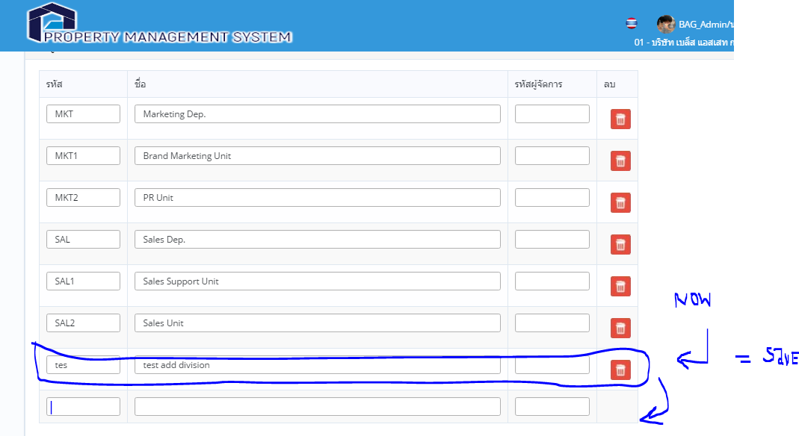
Error จากการเพิ่มรหัส department สามารถบันทึกได้ โดยการ enter ไม่ต้องกดปุ่ม saveเลย
เปลี่ยนจาก enter บันทึก เป็น ย้ายไป cell ถัดไปค่ะ

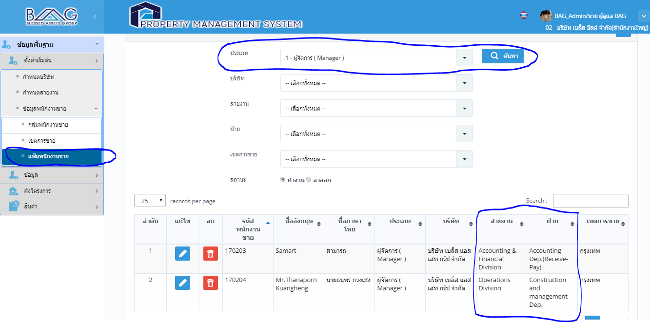
ข้อมูลของพนักงานขายไม่น่าจะแสดงข้อมูลอื่นๆๆออกมาค่ะ แล้วเวลาหน้ารับจองหรือว่าสัญญาจะติดออกมาด้วยมั้ยค่ะ | หน้ารับจอง ไม่ติดออกมาครับ
หน้านี้น่าจะเป็นการสืบค้นข้อมูลพนักงานทั่วไป จะเหมาะค่ะ | ให้ลูกค้าระบุ column ที่ต้องการแสดง

ประเภท ให้เลือกเฉพาะพนักงานขาย

โอ๊ดเช็ค soft pro

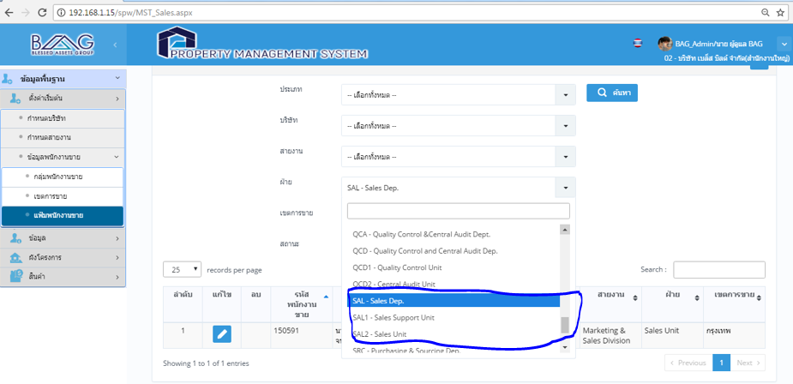
ขาดไปอีกขั้น 1 ค่ะ คือ แผนก ถ้าจะเพิ่มทำได้มั้ยค่ะ | เช่น สายงาน ขายและการตลาด
 | ฝ่าย ขาย
 | แผนก สนับสนุนการขาย, ขาย
โอ๊ดเช็คซอฟโปร | ฝ่ายการตลาด
 | แผนกcopera brand
 | แผนก...

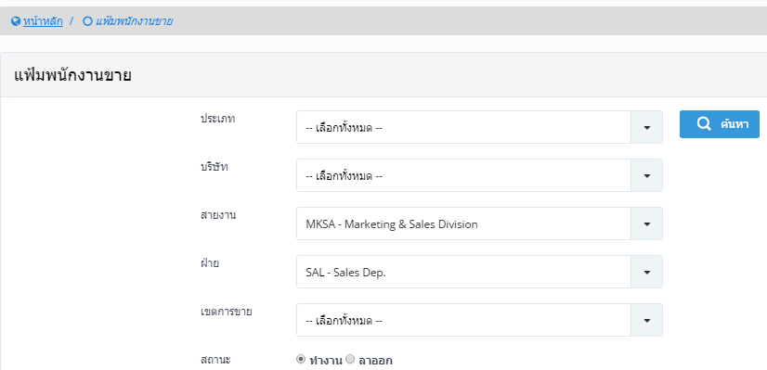
พอเลือกไปแล้วยกเลิกการเลือกไม่ได้ค่ะ

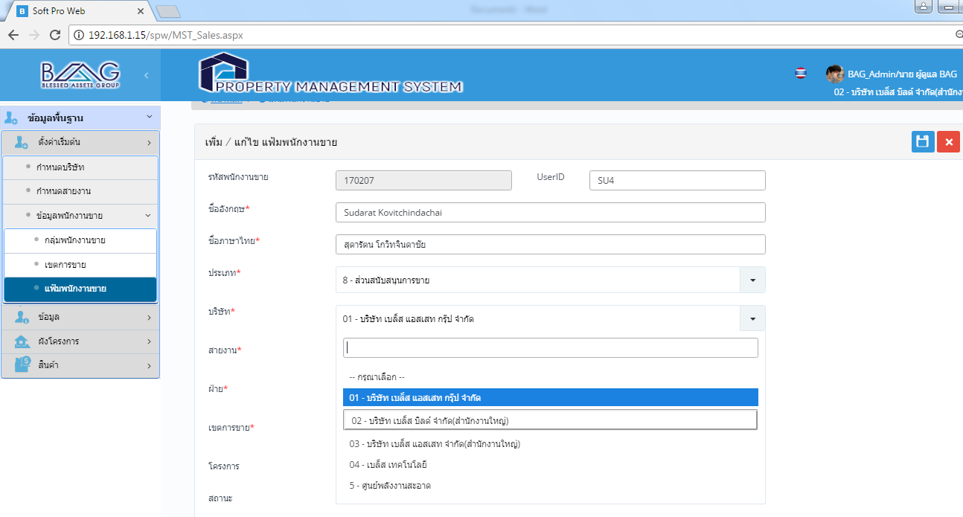
การกำหนดพนักงานขาย ถ้าอยู่หลายบริษัทจะทำอย่างไรค่ะ

เช็คซอฟโปร

issue2
Issue Logs Test

Seq | Issue | Issue By | Module | Menu | Solve Action | Status

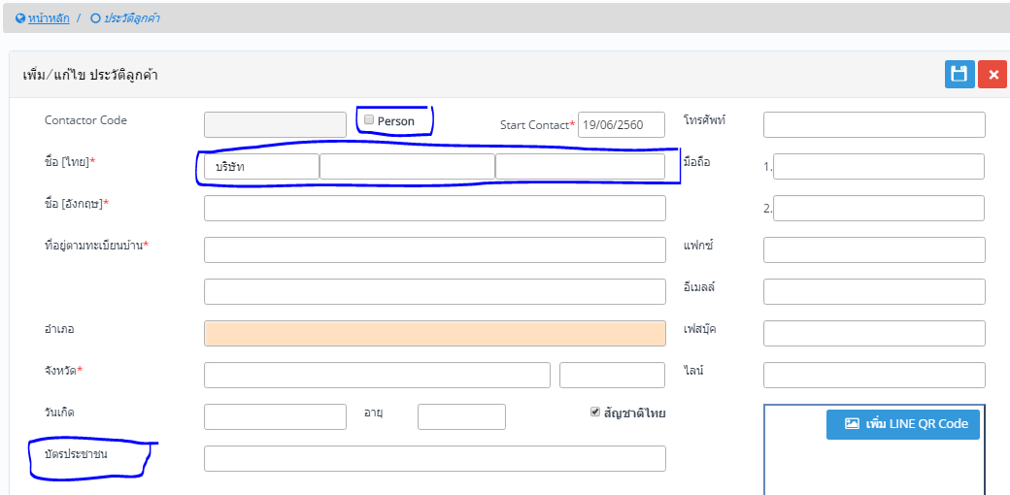
 |  | ปกติ เลือก บุคคล แล้วช่องจะเพิ่มให้สำหรับคี ชื่อ สกุล และ คำนำหน้า
 |  | ถ้า ไม่เลือก จะมีแค่ 2 ช่อง คำนำหน้า และชื่อบริษัท
 |  | ตรงตำแหน่ง บัตร ปชช เพิ่ม เลขที่ผู้เสียภาษีด้วยได้มั้ย กรณีบริษัทจะได้มีที่ลง
 |  | หรือจะเพิ่มอีก field ค่ะ
 |  | วันเกิด กรณีไม่เลือก person ให้แสดงคำว่า วันที่จดทะบียน หรือ วันที่จัดตั้ง ได้มั้ยค่ะ

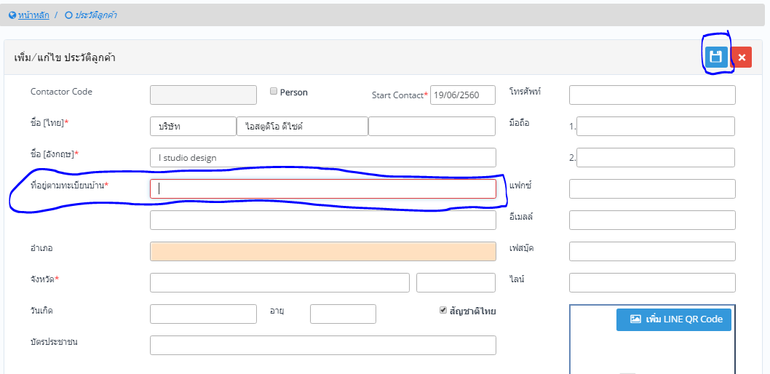
 |  | Save ไม่ได้ ไม่แจ้ง error ค่ะ ทั้ง Enter และ กด ปุ่ม save ค่ะ
 |  | -น่าจะแจ้ง error เช่น กรุณากรอกข้อมูลให้ครบถ้วน
 |  | - เพิ่มช่อง auto fill ในช่อง จังหวัดด้วยได้มั้ยค่ะ

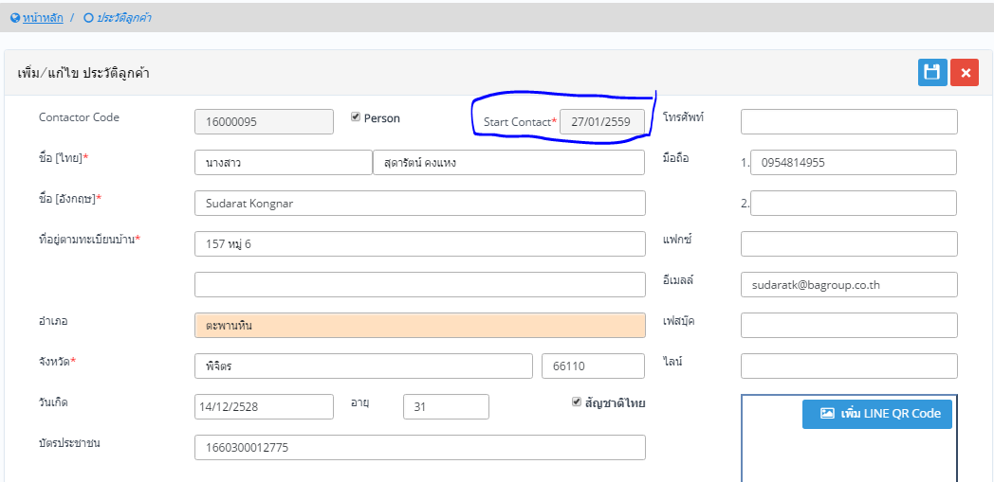
 |  | กด enter แล้วเป็น save ค่ะ

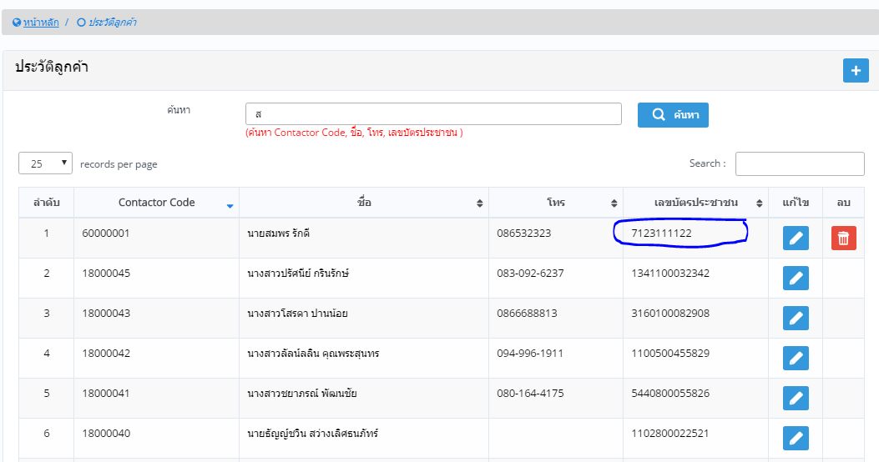
 |  | ตอนคี ข้อมูล รบกวนให้ระบบเช็คด้วยว่าคี เลขบัตรครบ 13 หลัก หรือไม่

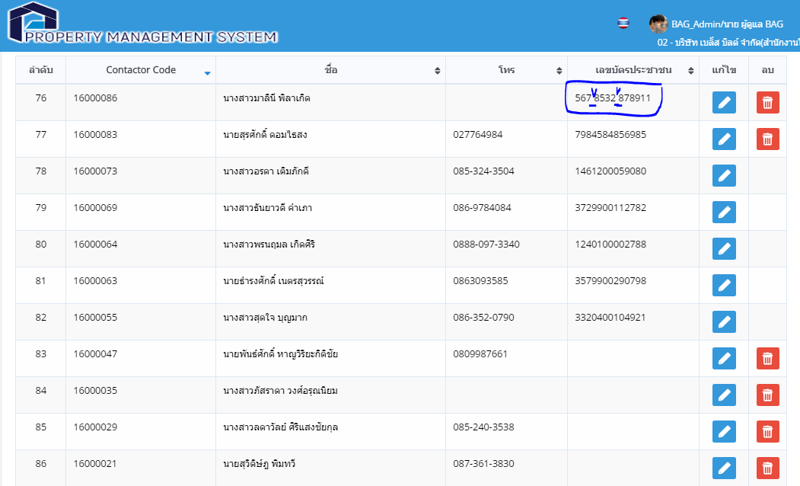
 |  | และช่วยตรวจสอบ ช่องว่างด้วยค่ะ

